マクロについて
１．マクロについて

マクロとは"Excelに指示を与えるものの集まり"のことです。
ここで言う"指示を与えるもの"はVBAという言語になります。
開発者がコードを書き、それを実行してExcelを動かすことができます。

例えば、下表の情報を上表に集計することができます。

下表のように線を引いたりすることもできます。

以下のようにシート名を一括で変更することもできます。
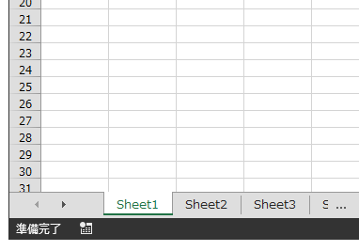
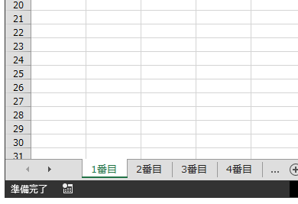

このようにExcelの作業であればほとんど自動化することができます。
その他にもインターネットブラウザを開いたり、メールを送信したりなど様々です。
マクロの開発はツールを作るためだけではなく、普段の何気ない単純作業を一気に
自動化することもできるのです。

マクロのおおまかな作り
２．マクロのおおまかな作り

マクロのおおまかな作りを説明します。
Alt＋F11でエディタを起動して確認しましょう。

 | プロジェクトという枠があることを確認します。
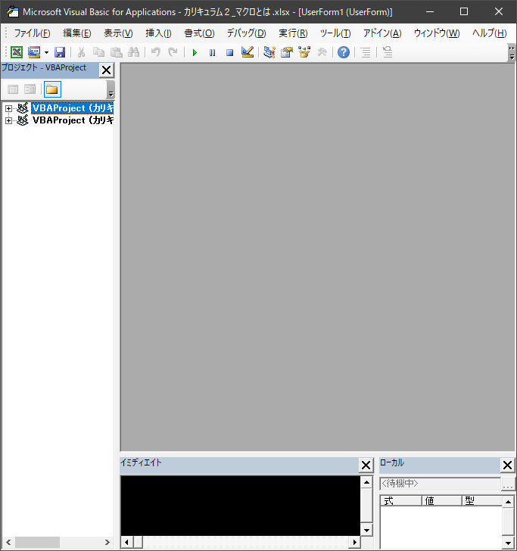

 | プロジェクトの中に２つ項目があります。これは開いているExcelファイルを表しています。
 | 今２つExcelファイルを開いているので２つ項目が表示されているというわけです。
 | 開発を始める時には、まずどのファイルにコード書き込むかをここで選択します。


 | ここでは下のファイルを選択します。
 | すると４つのフォルダが存在するのを確認できます。（説明のためにあらかじめ追加しました。）
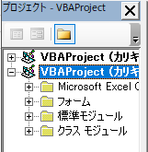

 | 標準モジュールについて。
 | 基本的にここでコードを書きます。また、"Module"は増やすことができ機能によってモジュールを分けたりします。
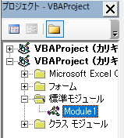

 | フォームについて。
 | フォームの見た目やフォームに対する指示（コード）を書くことができます。
 | フォームのことをモーダルと言ったりします。
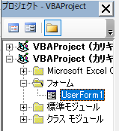

 | クラスモジュールについて、ここでは存在だけ知っていただければよいです。
 | オブジェクト指向のプログラミングをすることができます。
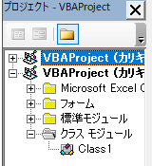

 | Microsoft Excel(…を開くとブックとシートが存在しています。
 | ブックやシートにコードを書き込むこともできます。
 | ThisWorkbook→ブック、つまりこのファイルのこと。
 | Sheet→シート。存在するシートの数だけ表示されます。
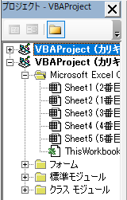

 | 以上がおおまかな作りの説明です。
 | 結局どこにコードをかけばよいのかわからないと思います。
 | 最初は何も考えずに標準モジュールに書けばよいです。
 | フォームを使いたかったらフォームに書けばよいというくらいです。
 | その他は学習を進めていくうちに使いどころがわかると思います。

マクロの中身
３．マクロの中身

マクロの中身を見ていきます。
大枠どんなものかわかればよいです。

 | コメントについて。（緑色の文字です。）
 | アポストロフィを付けて文字を打てばその行はマクロの実行対象となりません。
 | コードの中身を説明するときに使ったり、一時保留にしたい命令をコメント化することができます。

 | Option Explicitについて。
 | "変数の宣言を強制します"という意味です。
 | カリキュラム１の設定をしていれば自動で書き込まれますのでわざわざ書く必要はありません。
 | この状態で変数を宣言しなかった場合、エラーとなり実行ができません。
 | 変数宣言の必要性は長いコードになればなるほどわかります。
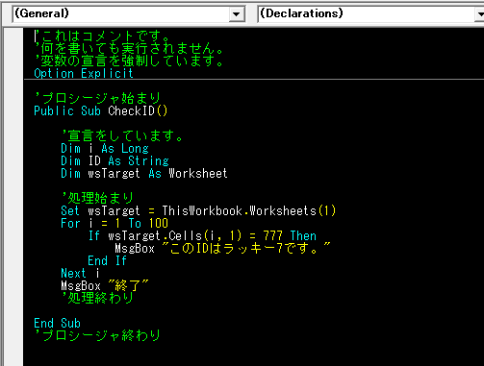

 | 赤枠の範囲をプロシージャといいます。
 | 処理の始まりから終わりまでの塊です。
 | モジュールの中にプロシージャが存在するということになります。

 | プロシージャの始まりの部分について。
 | Public Sub プロシージャ名（）
 | これは決まり文句として初めは覚えてよいです。

 | "Public"の箇所はスコープといい、そのプロシージャの有効な範囲のことです。
 | 主に２種類存在し、"Public"と"Private"です。
 | "Public"が広い範囲、"Private"が狭い範囲というイメージです。

 | "Sub"はプロシージャの種類を表します。
 | 主に２種類あり、"Sub"と"Function"です。
 | 違いは戻り値があれば"Function"、なければ"Sub"となります。
 | 戻り値については後に学習します。

 | 下記の赤枠の部分は、プロシージャの名前です。
 | 好きな名前を付けることができます。
 | とはいえ、名前からある程度どのようなことをしているか予想できたほうが良いです。
 | 一つおすすめの命名の例をあげます。
 | 動詞 + 目的語（動詞の対象となるもの）
 | ここでは確認(check)を行っています、IDに対して。という処理内容なのでCheckIDという名前になります。
 | 最後の括弧は必須なので名前の後ろにくっつけましょう。

 | プロシージャの始めに変数を宣言します。
 | 変数の名前は自分で決めることができます。
 | 変数を書かずに使用するとエラーになるので気を付けましょう。
 | プロシージャの処理のながれを物語だとします。
 | 物語の始めには必ず登場人物（変数）を紹介しなければならないと覚えておきましょう。

 | 変数の宣言を１つ例に見てみます。
 | 始めの"Dim"はdimensionの略です。宣言するときにまず書きます。
 | そのあとの"ｉ"は変数名です。好きに命名ができます。
 | "As"は決まり文句です。" Long"の部分はその変数の型を記します。
 | 型の種類はほかにも"String"や"Double"など様々です。
 | 型とは変数のタイプというイメージです。（後に詳しく学びます。）

 | プロシージャの最後には"End"を書きます。
 | その後ろにプロシージャの種類をくっつけます。
 | Subプロシージャなら"End Sub"。
 | Functionプロシージャなら"End Function"となります。

